2018_Contratación I+D
 |  |  |  |  |  |  |  |  |  |  |  |  |  | Unidade de Análises e Programas

Fonte: Unidade de apoio a xestión de centros de investigación
 | CONTRATACIÓN I + D 2018

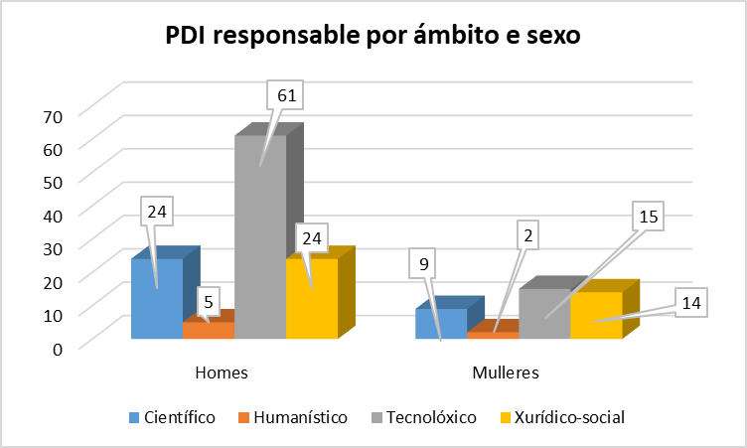

 | ÁMBITO DO PDI RESPONSABLE |  |  |  |  |  |  |  | Total Número | Total Importes
CONTRATACIÓN ART. 83 LOU (Inclúe xestión externa) | Científico |  | Humanístico |  | Tecnolóxico |  | Xurídico-social
 | Número | Importes | Número | Importes | Número | Importes | Número | Importes
Contratos | 15 | 584542 | 2 | 25388.89 | 47 | 1660437.54 | 17 | 302616.98 | 81 | 2572985.41
Cursos | 1 | 11600 |  |  | 10 | 60686 |  |  | 11 | 72286
Informes | 151 | 530062.67 | 8 | 24718.68 | 372 | 695151.49 | 58 | 338568.5 | 589 | 1588501.34
Total xeral | 167 | 1,126,204.67 € | 10 | 50,107.57 € | 429 | 2,416,275.03 € | 75 | 641,185.48 € | 681 | 4,233,772.75 €

Actividades por ámbito, sexo e categoría | Científico |  |  | Humanístico |  |  | Tecnolóxico |  |  | Xurídico-social |  |  | Total xeral
 | Homes | Mulleres | Total | Homes | Mulleres | Total | Homes | Mulleres | Total | Homes | Mulleres | Total
Catedrático/a de Universidade | 30 | 6 | 36 |  |  |  | 165 |  | 165 | 23 | 1 | 24 | 225
Persoal investigador "Marie Curie" |  |  |  | 1 |  | 1 |  |  |  |  |  |  | 1
Persoal investigador "Ramón y Cajal" | 1 |  | 1 |  |  |  |  |  |  |  |  |  | 1
Profesorado Asociado |  |  |  |  |  |  | 4 |  | 4 |  |  |  | 4
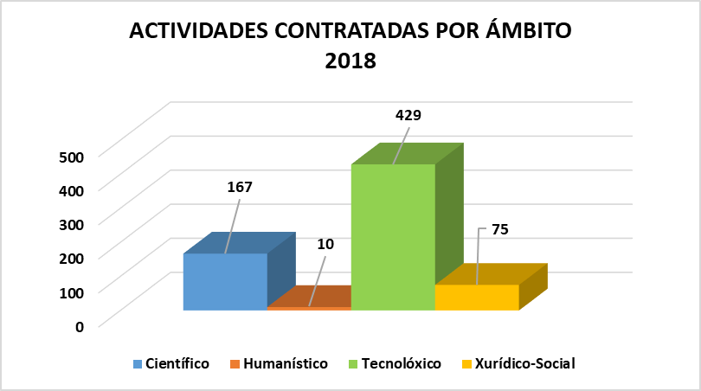
Profesorado Axudante Doutor |  |  |  |  |  |  | 10 |  | 10 | 3 | 1 | 4 | 14
Profesorado Contratado Doutor | 1 |  | 1 | 4 | 1 | 5 | 132 | 32 | 164 | 7 | 5 | 12 | 182
Profesor/a Titular de Escola | 1 |  | 1 |  |  |  |  |  |  |  |  |  | 1
Profesor/a Titular de Universidade | 95 | 33 | 128 | 3 | 1 | 4 | 64 | 22 | 86 | 28 | 7 | 35 | 253
Total | 128 | 39 | 167 | 8 | 2 | 10 | 375 | 54 | 429 | 61 | 14 | 75 | 681

PDI solicitante por ámbito, sexo e categoría | Científico |  |  | Humanístico |  |  | Tecnolóxico |  |  | Xurídico-social |  |  | Total xeral
 | Homes | Mulleres | Total | Homes | Mulleres | Total | Homes | Mulleres | Total | Homes | Mulleres | Total
Catedrático/a de Universidade | 11 | 2 | 13 |  |  |  | 20 |  | 20 | 5 | 1 | 6 | 39
Persoal investigador "Marie Curie" |  |  |  | 1 |  | 1 |  |  |  |  |  |  | 1
Persoal investigador "Ramón y Cajal" | 1 |  | 1 |  |  |  |  |  |  |  |  |  | 1
Profesorado Asociado |  |  |  |  |  |  | 1 |  | 1 |  |  |  | 1
Profesorado Axudante Doutor |  |  |  |  |  |  | 1 |  | 1 | 3 | 1 | 4 | 5
Profesorado Contratado Doutor | 1 |  | 1 | 1 | 1 | 2 | 11 | 4 | 15 | 5 | 5 | 10 | 28
Profesor/a Titular de Escola | 1 |  | 1 |  |  |  |  |  |  |  |  |  | 1
Profesor/a Titular de Universidade | 10 | 7 | 17 | 3 | 1 | 4 | 28 | 11 | 39 | 11 | 7 | 18 | 78
Total | 24 | 9 | 33 | 5 | 2 | 7 | 61 | 15 | 76 | 24 | 14 | 38 | 154

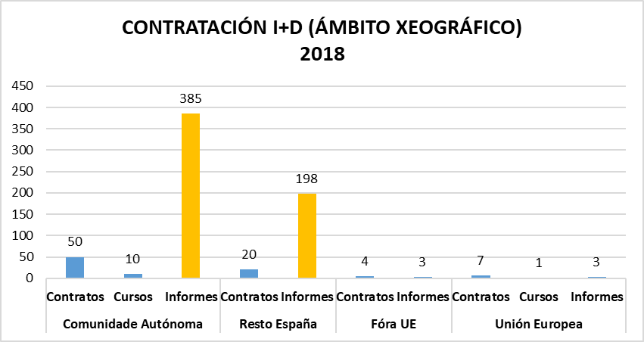
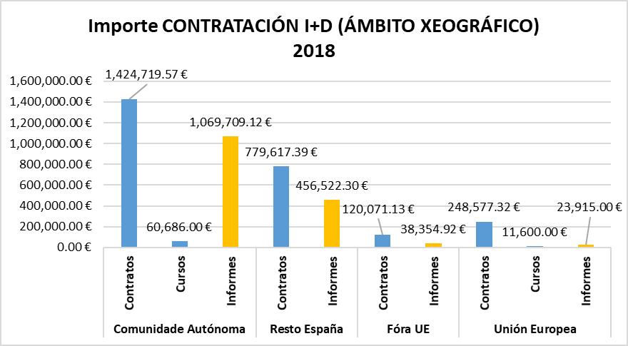

Ámbito xeográfico | Tipo | Número | Importe
Comunidade Autónoma | Contratos | 50 | 1,424,719.57 €
 | Cursos | 10 | 60,686.00 €
 | Informes | 385 | 1,069,709.12 €
Resto España | Contratos | 20 | 779,617.39 €
 | Informes | 198 | 456,522.30 €
Fóra UE | Contratos | 4 | 120,071.13 €
 | Informes | 3 | 38,354.92 €
Unión Europea | Contratos | 7 | 248,577.32 €
 | Cursos | 1 | 11,600.00 €
 | Informes | 3 | 23,915.00 €
Total |  | 681 | 4,233,772.75 €

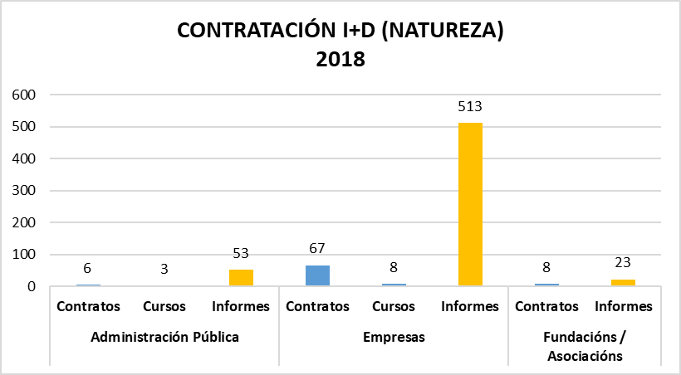
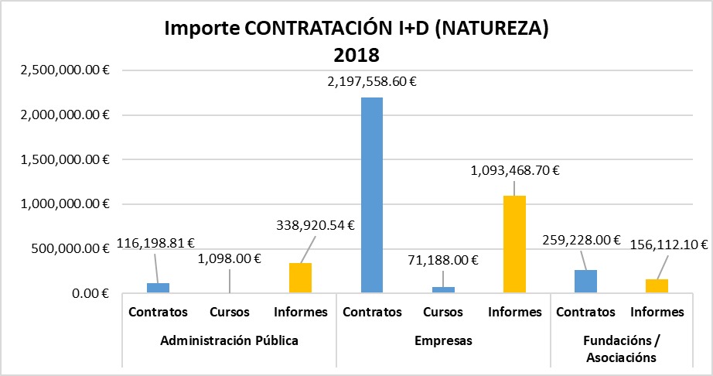
Tipo natureza | Tipo | Número | Importe
Administración Pública | Contratos | 6 | 116,198.81 €
 | Cursos | 3 | 1,098.00 €
 | Informes | 53 | 338,920.54 €
Empresas | Contratos | 67 | 2,197,558.60 €
 | Cursos | 8 | 71,188.00 €
 | Informes | 513 | 1,093,468.70 €
Fundacións / Asociacións | Contratos | 8 | 259,228.00 €
 | Informes | 23 | 156,112.10 €
Total |  | 681 | 4,233,772.75 €

2018_CACTI
 |  |  |  |  |  |  |  | Unidade de Análises e Programas

Fonte: Unidade de apoio a xestión de centros de investigación
FACTURACIÓN C.A.C.T.I. 2018

FACTURACIÓN CACTI
Clientes | nº de usuarios/as | Importe | IVE | Total Facturación | % facturación | Nº de solicitudes | Importe medio por solicitude
Universidade de Vigo |  | 207,747 € | 0 | 207,747 € | 58% | 3,616 | 57.45 €
Outras univ. e org. públicos | 29 | 104,357 € | 17162.64 | 121,520 € | 29%
Empresas | 33 | 44,279 € | 7665.04 | 51,944 € | 12%
Total |  | 356,383 € | 24,828 € | 381,210 €
IMPORTE BRUTO-FACTURACIÓN C.A.C.T.I. 2018 ÁMBITO XEOGRÁFICO-NATUREZA

Ámbito xeográfico | Tipo natureza | Importe Bruto | I.V.A. | Total
COMUNIDADE AUTONÓMA | Interna | 207,747 | 0.0 | 207,747.0
 | Organismos Públicos | 42,721.1 | 8,971.4 | 51,692.5
 | Empresas | 34,345.2 | 7,212.5 | 41,557.7
RESTO DE ESPAÑA | Organismos Públicos | 39,005.8 | 8,191.2 | 47,197.0
 | Empresas | 2,155.0 | 452.6 | 2,607.6
UNIÓN EUROPEA | Organismos Públicos | 22,630.1 | 0.0 | 22,630.1
 | Empresas | 7,778.6 | 0.0 | 7,778.6
Total xeral |  | 356,383 € | 24,828 € | 381,210 €

NÚMERO FACTURAS C.A.C.T.I. 2018 ÁMBITO XEOGRÁFICO-NATUREZA
Ámbito xeográfico | Tipo natureza | Nº de facturas
COMUNIDAD AUTONÓMA | Interna | 1067
 | Organismos Públicos | 59
 | Empresas | 121
RESTO ESPAÑA | Organismos Públicos | 81
 | Empresas | 7
UNION EUROPEA | Organismos Públicos | 63
 | Empresas | 15
Total xeral |  | 1413

2018_CINBIO
 |  |  |  |  |  |  |  | Unidade de Análises e Programas

Fonte: Área de apoio á investigación e transferencia ámbito científico
FACTURACIÓN CINBIO 2018

FACTURACIÓN CINBIO
Clientes | nº de usuarios/as | Importe | IVE | Total Facturación | % facturación | Nº de solicitudes | Importe medio por solicitude
Universidade de Vigo |  | 15,068.13 € | 0.00 € | 15,068.13 € | 44% | 74 | 464.82 €
Outras univ. e org. públicos | 4 | 10,518.03 € | 2,208.79 € | 12,726.82 € | 37%
IMPORTE BRUTO-FACTURACIÓN CINBIO 2018 ÁMBITO XEOGRÁFICO-NATUREZA
Empresas | 2 | 5,455.81 € | 1,145.72 € | 6,601.53 € | 19%
Total |  | 31,041.97 € | 3,354.51 € | 34,396.48 €

Ámbito xeográfico | Tipo natureza | Importe Bruto | I.V.A. | Total
COMUNIDAD AUTÓNOMA | Interna | 15,068.12 € | 0.00 € | 15,068.12 €
 | Organismos Públicos | 6,468.13 € | 1,358.30 € | 7,826.43 €
 | Empresas | 5,455.80 € | 1,145.72 € | 6,601.52 €
RESTO DE ESPAÑA | Organismos Públicos | 4,049.90 € | 850.47 € | 4,900.73 €
Total |  | 31,041.95 € | 3,354.49 € | 34,396.80 €

Ámbito xeográfico | Tipo natureza | Nº de facturas
COMUNIDAD AUTÓNOMA | Interna | 58
 | Organismos Públicos | 7
 | Empresas | 5
RESTO DE ESPAÑA | Organismos Públicos | 4
Total |  | 74
NÚMERO FACTURAS CINBIO 2018 ÁMBITO XEOGRÁFICO-NATUREZA

2018_ECIMAT
 |  |  |  |  |  |  |  | Unidade de Análises e Programas

Fonte: Área de apoio á investigación e transferencia ámbito científico
FACTURACIÓN E.C.I.M.A.T. 2018

IMPORTE BRUTO-FACTURACIÓN E.C.I.M.A.T. 2018 ÁMBITO XEOGRÁFICO-NATUREZA
FACTURACIÓN ECIMAT
Clientes | nº de usuarios/as | Importe | IVE | Total Facturación | % facturación | Nº de solicitudes | Importe medio por solicitude
Universidade de Vigo |  | 12,325.00 € | 0.00 € | 12,325.00 € | 62% | 32 | 656.44 €
Outras univ. e org. públicos | 3 | 1,674.00 € | 351.54 € | 2,025.54 € | 8%
Empresas | 14 | 5,853.16 € | 802.23 € | 6,655.39 € | 29%
Total |  | 19,852.16 € | 1,153.77 € | 21,005.93 €

Ámbito xeográfico | Tipo natureza | Importe Bruto | I.V.A. | Total
COMUNIDAD AUTÓNOMA | Interna | 12,325.00 € | 0.00 € | 12,325.00 €
 | Empresas | 1,240.00 € | 260.40 € | 1,500.40 €
RESTO DE ESPAÑA | Empresas | 900.00 € | 189.00 € | 1,089.00 €
 | Organismos Públicos | 1,674.00 € | 351.54 € | 2,025.54 €
UNIÓN EUROPEA | Empresas | 3,713.16 € | 352.83 € | 4,065.99 €
Total |  | 19,852.16 € | 1,153.77 € | 21,005.93 €

Ámbito xeográfico | Tipo natureza | Nº de facturas
COMUNIDAD AUTÓNOMA | Interna | 15
 | Empresas | 10
RESTO DE ESPAÑA | Empresas | 4
NÚMERO FACTURAS E.C.I.M.A.T. 2018 ÁMBITO XEOGRÁFICO-NATUREZA
 | Organismos Públicos | 6
UNIÓN EUROPEA | Empresas | 4
Total |  | 39

